Estadísticas
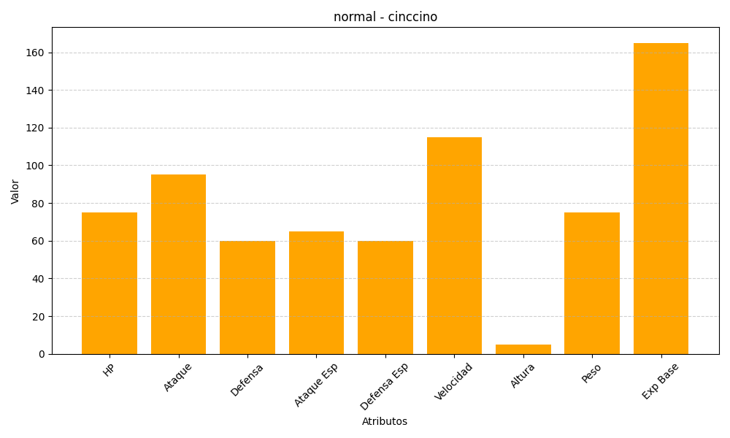
ID | Nombre | Tipo | HP | Ataque | Defensa | Ataque Especial | Defensa Especial | Velocidad | Altura | Peso | Experiencia Base
573 | cinccino | normal | 75 | 95 | 60 | 65 | 60 | 115 | 5 | 75 | 165

